Worksheet
GRAFICOS AEREOS

MAGNEKON OPERACIONES, S. DE R.L. DE C.V.
2019-12-01 - 2019-12-31
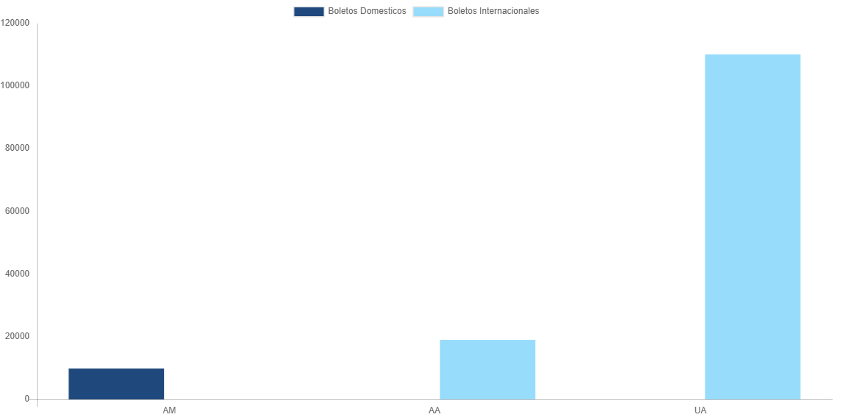

AEROLINEA | CANT | TARIFA/Pesos | %Part
AEROMEXICO | 4 | 17,498 | 29.36%
Total BOLETOS DOMESTICOS | 4 | 17,498 | 29.36%

DELTA AIRLINES | 1 | 14,665 | 24.61%
UNITED AIRLINES | 3 | 27,425 | 46.02%
Total BOLETOS INTERNACIONALES | 4 | 42,090 | 70.64%
Total general | 8 | 59,588 | 100%
El consumo es la tarifa antes de impuestos de iva y tua.
El consumo es de tarifa de servicios de vuelos.(No cargos por cambios y revisados)
Cantidades en Pesos Mexicanos

